Лист1
Задача 1 | alpha = | 0.05 |  |  |  |  |  |  |  |  | n | x-mean | s2 | f
Контроль А | 5 | 6 | 7 | 7 | 8 | 8 | 8 | 9 | 12 |  | 9 | 7.777777778 | 3.944444444 | 8
Лекарство В | 7 | 8 | 8 | 8 | 9 | 9 | 12 | 13 | 14 | 17 | 10 | 10.5 | 10.94444444 | 9
delta xi | -2 | -2 | -1 | -1 | -1 | -1 | -4 | -4 | -2 | -17
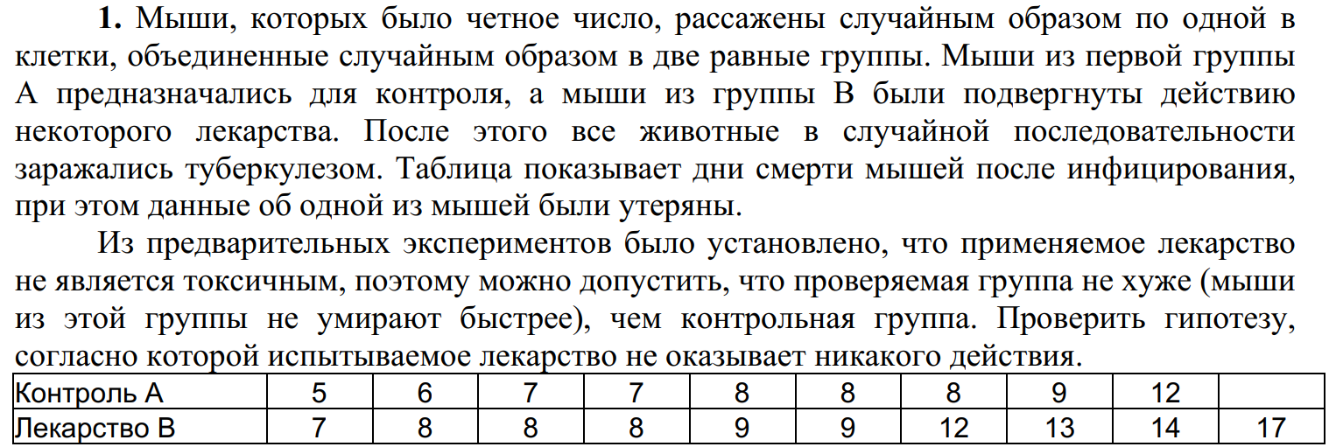
F-rasch = | 2.774647887 | t-rasch = | 2.1988354112
F-tabl = | 3.388130235 | t-tabl = | 1.753050356

Двухвыборочный F-тест для дисперсии |  |  |  | Двухвыборочный t-тест с различными дисперсиями

 | Контроль А | Лекарство В |  |  | Контроль А | Лекарство В
Среднее | 7.777777778 | 10.5 |  | Среднее | 7.777777778 | 10.5
Дисперсия | 3.944444444 | 10.94444444 |  | Дисперсия | 3.944444444 | 10.94444444
Наблюдения | 9 | 10 |  | Наблюдения | 9 | 10
df | 8 | 9 |  | Гипотетическая разность средних | 0
F | 0.360406091 | f-rasch | 2.7746478902 | df | 15
P(F<=f) одностороннее | 0.082754017 |  |  | t-статистика | -2.198835411 | = t-rasch
F критическое одностороннее | 0.295148041 | f-tabl | 3.3881302299 | P(T<=t) одностороннее | 0.021996619
 |  |  |  | t критическое одностороннее | 1.753050356 | = t-tabl
 |  |  |  | P(T<=t) двухстороннее | 0.043993237
 |  |  |  | t критическое двухстороннее | 2.131449546

H0 - испытываемое лекарство не оказывает никакого действия
H1 - испытываемое лекарство оказывает действие
t-rasch > t-tabl => принимаем Н1

